Vergaderstoel
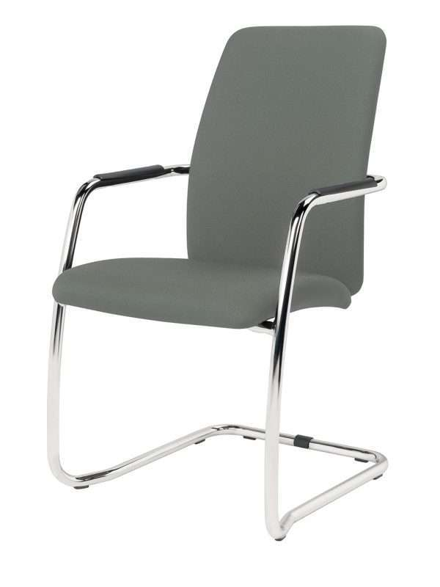
Product | Netto prijs, exclusief BTW (weging 10 punten)
Vergaderstoel met armleggers, gestoffeerde rug en zitting. Zie foto
Gestoffeerd in de kleuren grijs, rood, blauw, zwart
Metalen slede frame

Kuipstoeltjes
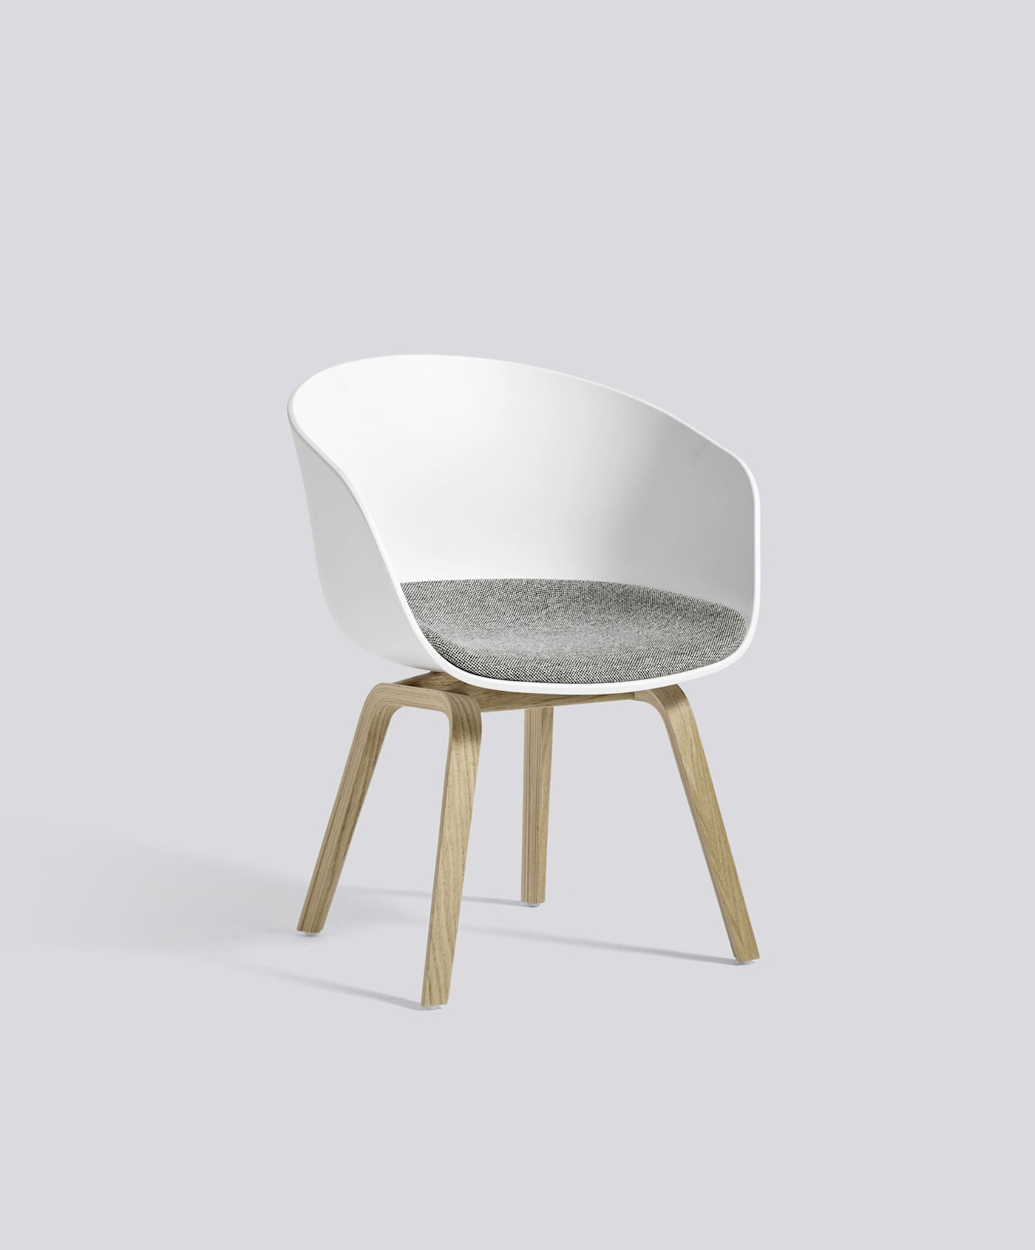
Product | Netto prijs, exclusief BTW (weging 5 punten)
Ronde kuipstoeltjes
Gestoffeerde kuip
Kleuren: grijs, zwart, rood, blauw, bruin o.a.
Houten poten in blanke lak

Barkruk
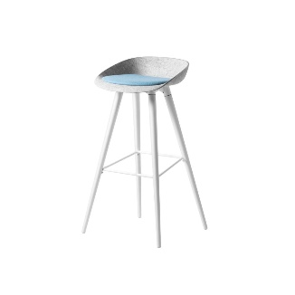
Product | Netto prijs, exclusief BTW (weging 5 punten)
Barkruk 80 cm hoog
Kunststof (polypropyleen) barkruk voorzien van viltkuip met gestoffeerd zitkussen in de kleur grijs o.a., ook zwart, rood, blauw
Gepoedercoat metalen frame leverbaar in wit, grijs of zwart.

Vergadertafel 2
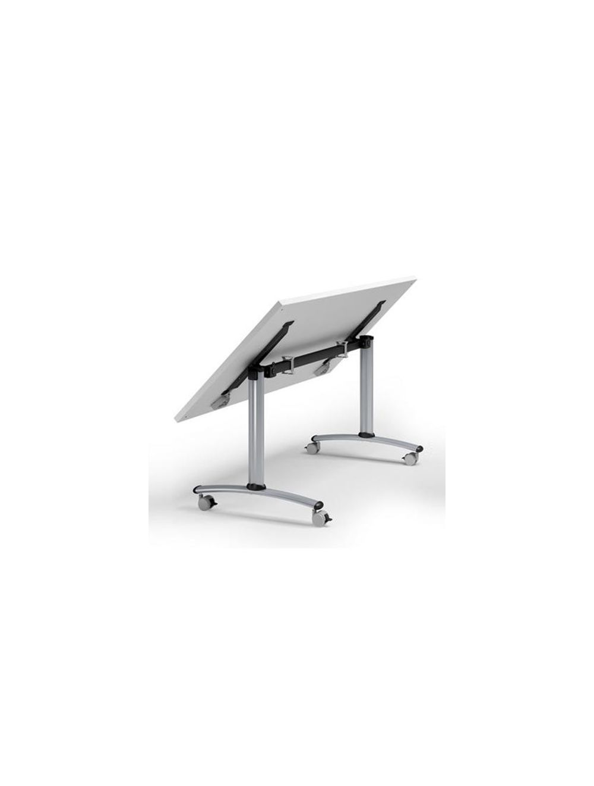
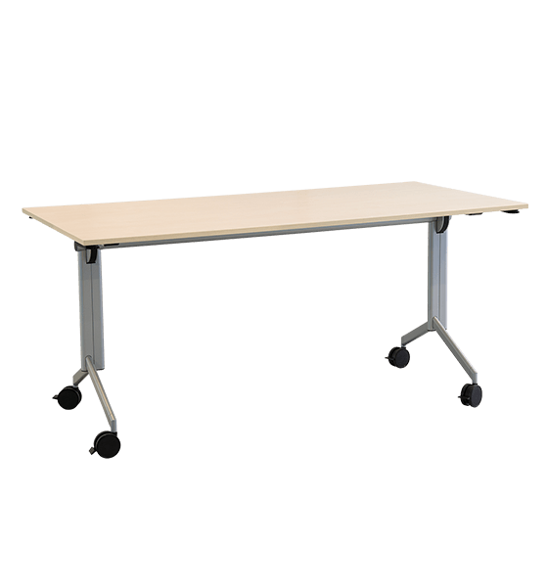
Product | Netto prijs, exclusief BTW (weging 10 punten)
Stabiele opklapbare verrijdbare vergadertafel
Afgeronde hoeken
Hoogte 76 cm
Materiaal: 18 mm HPL blad (krasvast)
Afmetingen: LxB: 160 x 60 cm
Bladkleur licht grijs, maar ook wit, zwart, houtskleuren van licht tot donker
Stalen witte t-poot
Geremde wielen aan de uiteinden van de t-poot

 |  | Mag bv ook dit zijn:

